Лист1
 | Торговая марка «Ключ585» г. Владимир, ул. Лакина, 4 (п.РТС) тел. (4922) 36-45-35 36-36-95 36-58-55 e-mail: agro-optim@mail.ru www.kluch585.ru
Прайс-лист на бани из бруса
Баня из бруса 3х4м
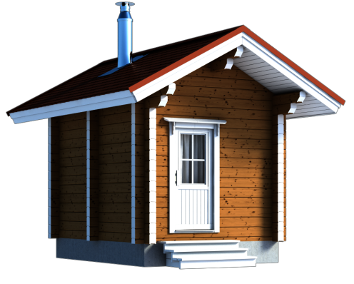 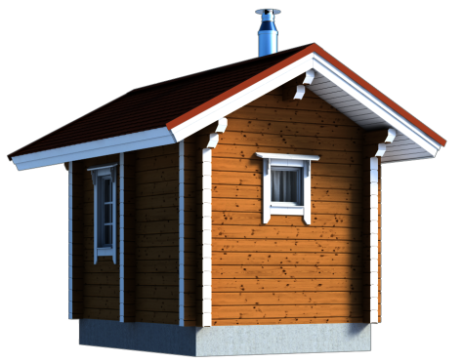 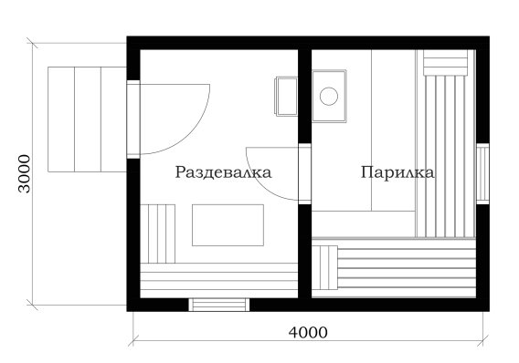 |  | сухой профиль 45х135мм для использования в дачный сезон | сухой профиль 90х135мм | брус 100х100мм ест.влажности | брус 150х150мм ест.влажности | клеёный брус 150х150мм
 |  | 190,000 | 322,000 | 265,000 | 285,000 | 390,000

 |  | Баня 3х4м с парилкой и раздевалкой. Цена указана под ключ, т.е. от фундамента до кровли с доставкой в радиусе 30 км от Владимира и установкой. Печь (в пределах 25 тыс. руб.) и палати также входят в стоимость.

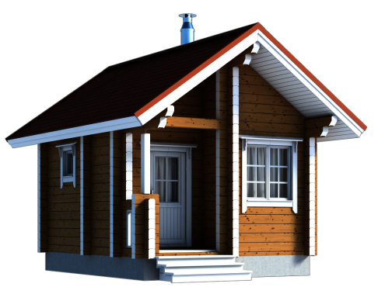
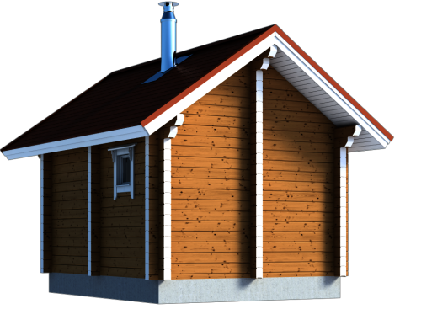
Баня из бруса 5х4м с террасой 2х1,2м
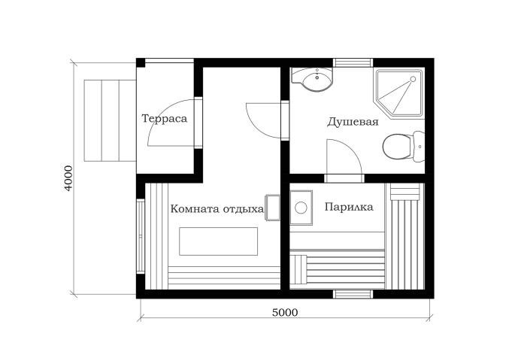 |  | сухой профиль 45х135мм для использования в дачный сезон | сухой профиль 90х135мм | брус 100х100мм ест.влажности | брус 150х150мм ест.влажности | клеёный брус 150х150мм
 |  | 285,000 | 483,000 | 398,000 | 428,000 | 585,000

 |  | Баня 5х4м с террасой, комнатой отдыха/раздевалкой, душевой и парилкой. Цена указана под ключ, т.е. от фундамента до кровли с доставкой в радиусе 30 км от Владимира и установкой. Печь (в пределах 25 тыс. руб.) и палати также входят в стоимость.

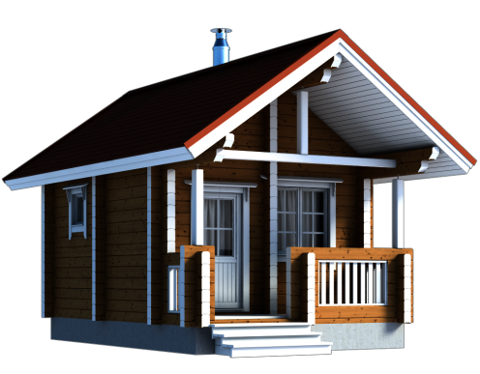
Баня из бруса 6х4м с террасой 4х1,2м
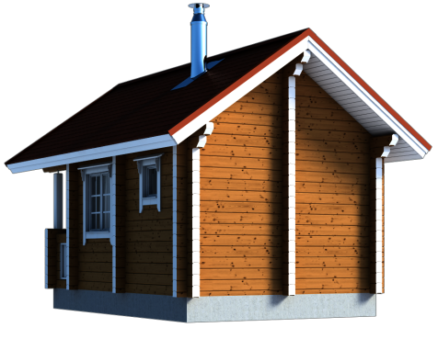 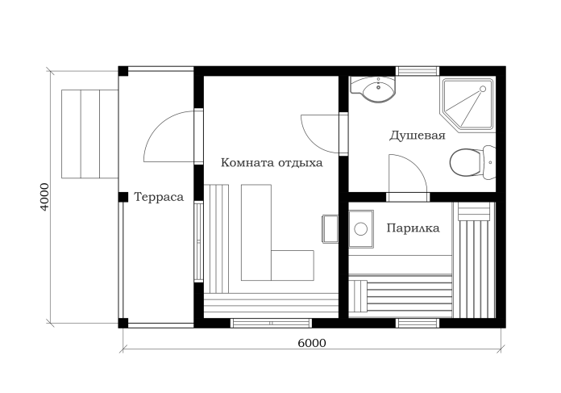 |  | сухой профиль 45х135мм для использования в дачный сезон | сухой профиль 90х135мм | брус 100х100мм ест.влажности | брус 150х150мм ест.влажности | клеёный брус 150х150мм
 |  | 340,000 | 579,000 | 477,000 | 513,000 | 696,000

 |  | Баня 6х4м с террасой, комнатой отдыха, душевой и парилкой. Цена указана под ключ, т.е. от фундамента до кровли с доставкой в радиусе 30 км от Владимира и установкой. Печь (в пределах 25 тыс. руб.) и палати также входят в стоимость.

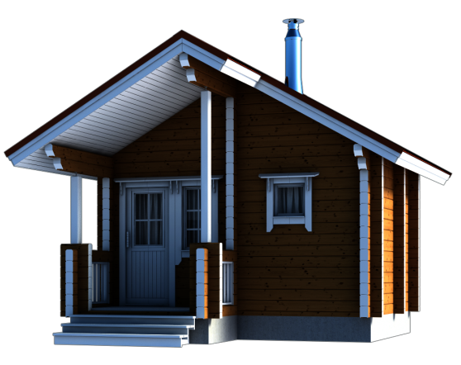
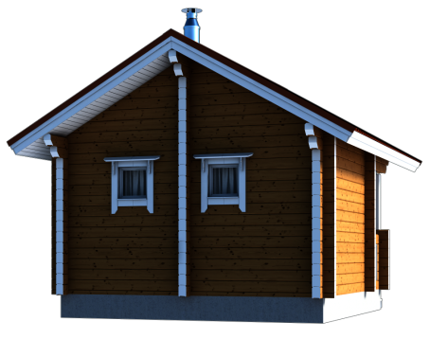
Баня 5х5 с террасой 2,5х1,2м
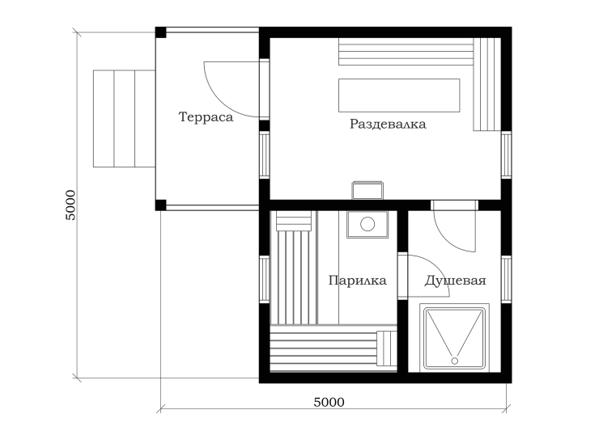 |  | сухой профиль 45х135мм для использования в дачный сезон | сухой профиль 90х135мм | брус 100х100мм ест.влажности | брус 150х150мм ест.влажности | клеёный брус 150х150мм
 |  | 356,000 | 603,000 | 497,000 | 534,000 | 710,000

 |  | Баня 5х5м с террасой, раздевалкой, душевой и парилкой. Цена указана под ключ, т.е. от фундамента до кровли с доставкой в радиусе 30 км от Владимира и установкой. Печь (в пределах 25 тыс. руб.) и палати также входят в стоимость.

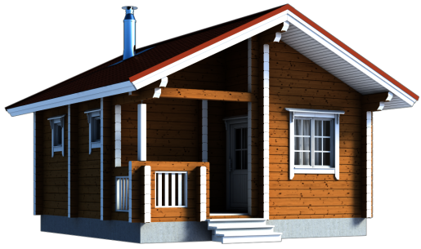
Баня из бруса 6х6м
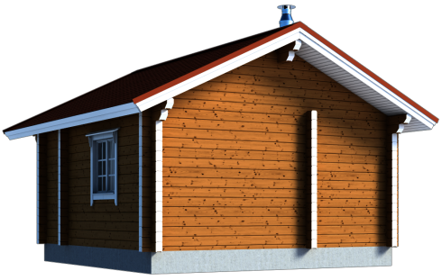 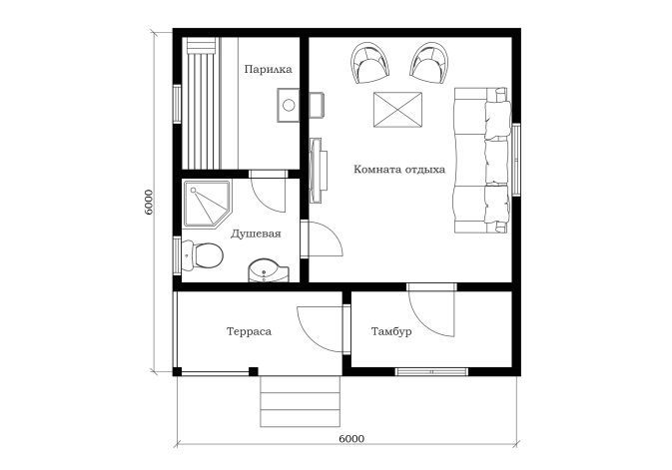 |  | сухой профиль 45х135мм для использования в дачный сезон | сухой профиль 90х135мм | брус 100х100мм ест.влажности | брус 150х150мм ест.влажности | клеёный брус 150х150мм
 |  | 490,000 | 858,000 | 698,000 | 769,000 | 990,000

 |  | Баня 6х6 с террасой, тамбуром, комнатой отдыха, душевой и парилкой. Цена указана под ключ, т.е. от фундамента до кровли с доставкой в радиусе 30 км от Владимира и установкой. Печь (в пределах 25 тыс. руб.) и палати также входят в стоимость.

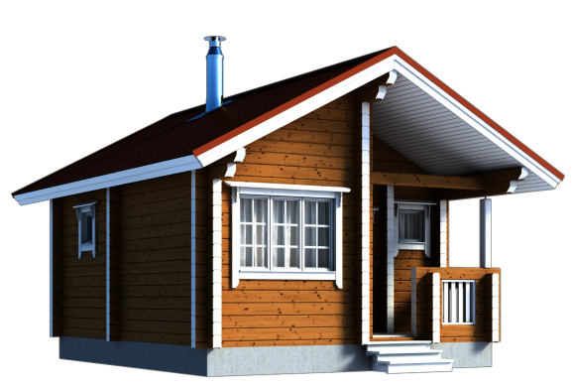
Баня из бруса 6,5х5,5м
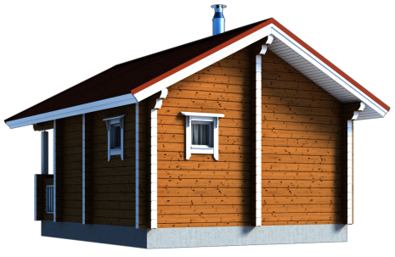 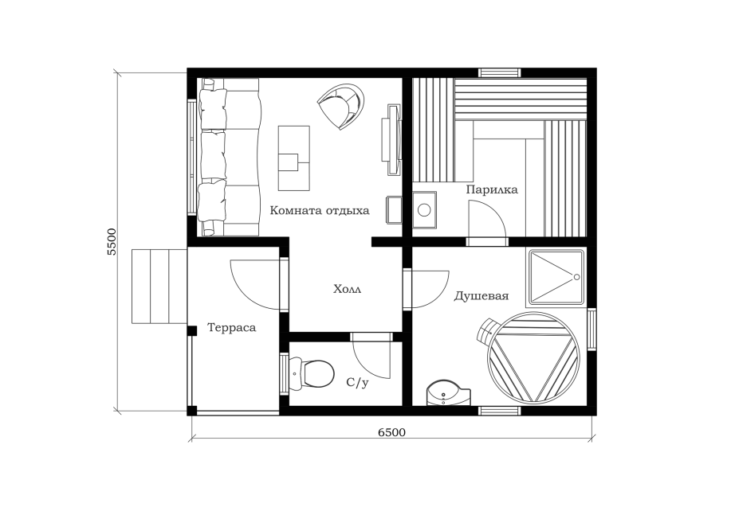 |  | сухой профиль 45х135мм для использования в дачный сезон | сухой профиль 90х135мм | брус 100х100мм ест.влажности | брус 150х150мм ест.влажности | клеёный брус 150х150мм
 |  | 495,000 | 865,000 | 710,000 | 786,000 | 1,012,000

 |  | Баня 6,5х5,5м с террасой, комнатой отдыха, душевой, с/у и парилкой. Цена указана под ключ, т.е. от фундамента до кровли с доставкой в радиусе 30 км от Владимира и установкой. Печь (в пределах 25 тыс. руб.) и палати также входят в стоимость.

